SONIDO
 |  |  |  | Proveer Institucional S.A.S |  |  | Has Ltda
DISPOSITIVOS | IMAGEN DE REFERENCIA | CARACTERISTICAS | CANTIDAD | VALOR UNITARIO | TOTAL | N° PARTE DEL PROVEEDOR | VALOR UNITARIO | TOTAL | N° PARTE DEL PROVEEDOR
PARLANTES | 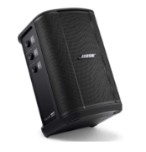 | Mezclador de 3 canales, potencia de 150W, batería recargable de hasta 11 horas y conectividad Bluetooth. Sus características principales incluyen entradas XLR/TRS combinadas, ecualización automática según la posición, conexión inalámbrica de accesorios opcionales, salida de línea y transmisión de audio digital vía USB-C | 8 | 4,485,714 | $ 35,885,712 | E058 | $ 5,250,000 | $ 42,000,000 | 3ael28522jlo21xi
SUBWOOFER |  | COBERTURA HORIZONTAL DE 180 GRADOS. 118 dB SPL PICO, CONECTIVIDAD BLUETOOTH, CONTROL INALÁMBRICO DEL MEZCLADOR A TRAVÉS DE LA APLICACIÓN DE MÚSICA BOSE | 3 |  |  |  | $ 9,390,000 | $ 28,170,000.00 | uuw4b6628k4wpclt
MEZCLADOR | 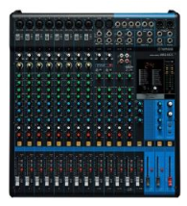 | Formato 4x3, material de estructura metal, material del telon PVC con respaldo negro, topes antideslizantes, sistema de graduacion manual, doble soporte | 1 | 5,814,814 | $ 5,814,814 | TVEC6201 | 5,580,000.00 | Fuera de stock actualmente | alxnc45a1d616d8c
COMBO MICROFONO INALAMBRICO | 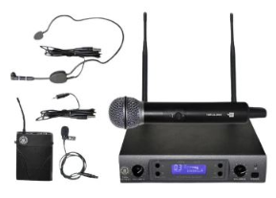 | Sistema PLL UHF Sintetizado, 100 Frecuencias y Pantalla LCD, Hasta 8h de uso con 2 baterías "AA" | 3 | 2,516,664 | $ 7,549,992 | TVEC6176
GABINETE DE PISO | 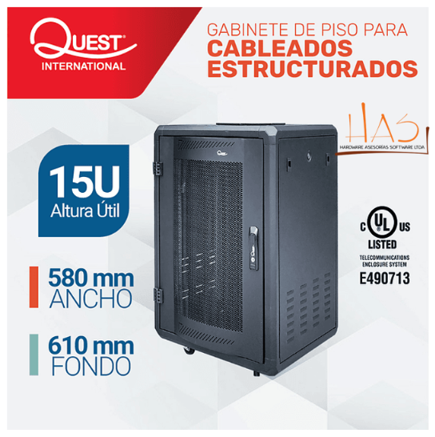 | ANCHO: 580 MM - FONDO: 610 MM - ALTO 857 MM | 1 |  |  |  | 1,900,000 | 1,900,000 | 774g7r6hb1gey576
UPS DE 3 KVA |  | UPS ON LINE 3KVA REF.POWEST 3KVA/ 2700W 120 monofasica Certificación Retie y UL norma 1778, garantia 24 meses en el sistema y 16 meses en baterias, La calidad de energía es un aspecto fundamental en cualquier sistema eléctrico, especialmente cuando se trata de equipos críticos que necesitan un suministro constante y estable de energía | 1 | 2,702,778 | 2,702,778 | TVEC8272 | 2,650,000 | 2,650,000 | g65zpup8dmx0hhjt
TRIPODE PARA CAMARA |  | Con un rango de altura ajustable de 33 a 74″ y cierres fáciles de girar. Se pliega hasta 35″ de largo para simplificar el transporte en la bolsa de transporte incluida. El cabezal fluido le permite utilizar la placa de liberación rápida estilo Manfrotto incluida o la placa de liberación rápida original DJI RS 2 con solo presionar un simple interruptor. | 1 | 2.696.079,00 | 2.696.079,00 | TVEC1366 | 2,275,000 | $ 2,275,000 | b6bv56d9en0312k7
CAMARA FOTOGRAFICA | 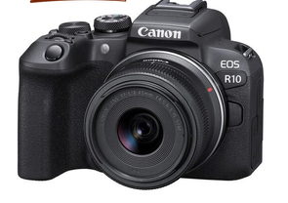 | Cámara sin espejo Canon EOS R10 trae un sensor APS-C al sistema R, junto con disparos de alta velocidad, AF inteligente y una impresionante grabación de video 4K para complementar un flujo de trabajo multimedia. El sensor CMOS APS-C de 24,2 MP logra un buen equilibrio entre resolución, tamaño de archivo, velocidad y rendimiento con poca luz. a | 1 |  |  |  | 8,100,000 | $ 8,100,000 | 7si5bs9e1i4gy675
LENTE PARA PAMARA |  | LENTE CANON 75-300MM F/4-5.6 III | 1 | 1,960,784 | $ 1,960,784 | TVEC7483 | 1,700,000 | 1,700,000 | x73097ck5kd2594u
MOCHILA PARA CAMARA | 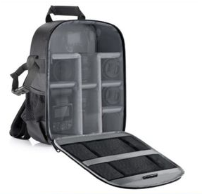 | MOCHILA / BOLSO PARA CAMARA FOTOGRAFICA DSLR | 1 | 177,778 | $ 177,778 | TVEC7453 | $ 425,000 | $ 425,000 | 0j68ir988drabu45
APUNTADOR LASER |  | APUNTADOR LASER | 6 | 68,163 | $ 408,978 | TVEC5095 | $ 135,000 | $ 810,000 | xag0gc527x29ur1s
CABLES HDMI - 20 MTS |  | HDMI 20MTS ENMALLADO DOBLE FILTRO | 12 | 105,558 | $ 1,266,696 | TVEC2495 | $ 145,000 | $ 1,740,000 | 1nas632o3u8612y8
PARLANTE PARA REUNIONES FUERA DEL AUDITORIO | 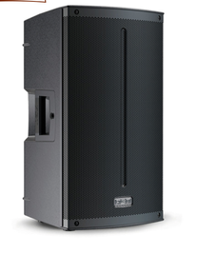 | Presenta un diseño elegante, robusto, versátil y optimizado acústicamente para sus distintas aplicaciones. La caja acústica de la cabina activa X-LITE 10A está construida en polipropileno moldeado por inyección de gas que permite una mayor portabilidad debido al peso ligero del material, a sus asas laterales integradas y al formato mediano de la cabina que integra un parlante de 10”; y resistencia física para los trabajos más rigurosos | 3 |  |  |  | $ 3,590,000 | $ 10,770,000 | xm8r4vu6enaz8afd
 |  |  |  |  | 51,103,970 |  |  | $ 55,565,000

 |  |  |  |  |  | TOTAL | $ 106,668,970.00
Observaciones: El estudio de mercado se realizó a través de la Tienda Virtual del Estado Colombiano, en la modalidad de Grandes Superficies, consultando a dos proveedores con disponibilidad de los elementos requeridos. Se seleccionaron los valores más favorables para la Entidad, garantizando los principios de transparencia, economía y selección objetiva, conforme a lo establecido en la Ley 80 de 1993, la Ley 1150 de 2007 y el Decreto 1082 de 2015. Los precios fueron verificados directamente en los catálogos vigentes de los proveedores habilitados, en cumplimiento de los lineamientos expedidos por Colombia Compra Eficiente.

